スポンサー公告
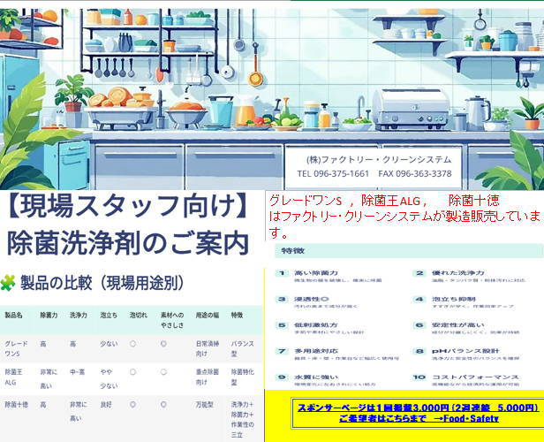

.

46 ノロウイルス関連情報
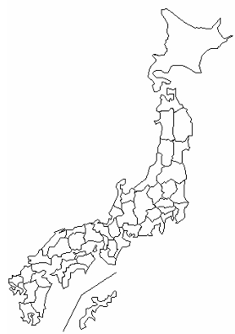
東京都は レベル 2 ; 全国平均 (レベル2) 3.98
ノロウイルス指数平年同等 散発事故発生 |  |  |  |  |  |  |  | 出典:東京都感染症情報センター
 |  |  |  |  |  |  |  | （最近５年間の週値の比較） ノロウイルスの感染周期は4年ですね やや感染度合いが低い! |  |  |  |  | .
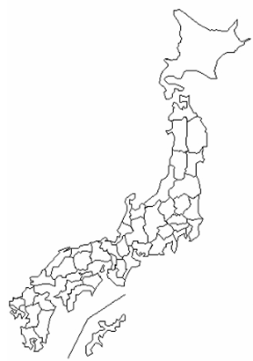

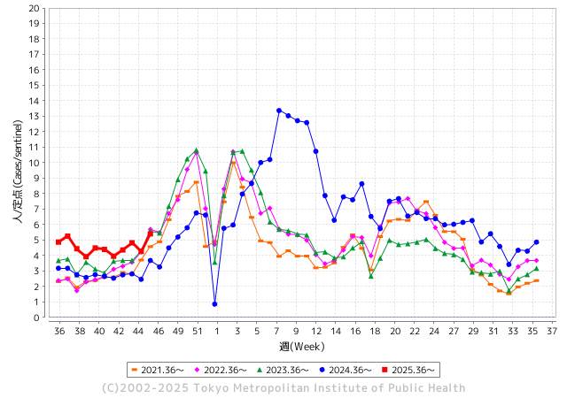
ノロウイルス今週のニュース
今週ですが、それでも全国で6件
 |  |  |  |  |  |  |  |  |  |  |  | -

 |  |  |  |  |  |  |  |  |  |  |  | レベル5

 |  |  |  |  |  |  |  |  |  |  |  | レベル4

 |  |  |  |  |  |  |  |  |  |  |  | レベル3

 |  |  |  |  |  |  |  |  |  |  |  | レベル2
 |  |  |  |  |  |  |  |  |  |  |  | レベル1
GⅡ 45週 0例 |  |  |  |  | GⅡ46週 0例
地方衛生研究所情報 |  |  | 傾向 | 全国警戒ランク2に減少 | 出典：地方衛生研究所ネットワーク
★数年間では、平均的比率でノロウイルス継続 |  |  |  |  |  |  |  | http://idsc.tokyo-eiken.go.jp/diseases/gastro/gastro/
 |  |  |  | 流行警報 | 警戒警報
 | 2025-11-23 |  | 低散発 | 定点観測値 |  | ▲:減少 | 今週のニュース（Noroｖｉｒｕｓ） (11/17-11/23) |  |  |  | 8 | 9
先週
今週
都道府県名 | 流行 ☆増加 ★減少☆★1つで約1ポイント |  |  | 2025/45週 | 2025/46週 |  | 大量発症事故（業種／内容） 今週 , 先週 |  |  |  | ニュースソース | 日時
北海道 | ☆ |  |  | 2.1 | 2.38 | 0.28 | 旭川市内の児童クラブを兼ねる保育施設で、10月25日以降、1歳の園児から小学生の子ども39人、職員2人のあわせて41人におう吐や下痢などの症状が確認されました。 検査の結果、4人の便からノロウイルスが検出され、市は集団感染と判断しました。 |  |  |  | 北海道ニュース | 2025-11-10 | 北海道
青森県 | ☆ |  |  | 1.5 | 2.18 | 0.68 |  |  |  |  |  |  | 青森県
岩手県 | ☆☆ |  |  | 4.56 | 6.44 | 1.88 | 盛岡市によると、11月11日に市内の教育・保育施設（園児・職員50人以上）から複数の園児に嘔吐や下痢などの症状があると保健所へ連絡があり、調査した結果、10月31日から11月12日までに、園児15人に嘔吐や下痢などの症状があったことがわかった。糞便検査を実施した結果、症状のある7人からサポウイルスが検出された。重症者はおらず症状のある人は回復傾向にあるという。 |  |  |  | 岩手めんこいテレビ | 2025-11-19 | 岩手県
宮城県 | ☆ |  |  | 2.84 | 2.97 | 0.13 |  |  |  |  |  |  | 宮城県
秋田県 | ☆ |  |  | 2 | 2.69 | 0.69 |  |  |  |  |  |  | 秋田県
山形県 | ☆ |  |  | 3 | 3.81 | 0.81 |  |  |  |  |  |  | 山形県
福島県 | ☆ |  |  | 2.21 | 2.96 | 0.75 |  |  |  |  |  |  | 福島県
茨城県 | ★ |  |  | 4.24 | 3.66 | ▲ 0.58 |  |  |  |  |  |  | 茨城県
栃木県 | ☆☆ |  |  | 1.85 | 3.26 | 1.41 | 県保健福祉部は１８日、県東健康福祉センター管内の保育所でノロウイルスを原因とする感染性胃腸炎が集団発生し、園児ら計３６人が感染したと発表した。重症者はおらず、全員が快方に向かっているという。 同部によると、園児３４人と職員２人が４～１７日、嘔吐（おうと）や下痢など |  |  |  | 下野新聞 | 2025-11-19 | 栃木県
群馬県 | ☆ |  |  | 5.52 | 6.28 | 0.76 |  |  |  |  |  |  | 群馬県
埼玉県 | ★ |  |  | 4.07 | 3.76 | ▲ 0.31 |  |  |  |  |  |  | 埼玉県
千葉県 | ☆ |  |  | 2.98 | 3.79 | 0.81 |  |  |  |  |  |  | 千葉県
東京都 | ☆ |  |  | 4.27 | 5.41 | 1.14 |  |  |  |  |  |  | 東京都
神奈川県 | ☆ |  |  | 3.28 | 4.09 | 0.81 | 令和7年11月14日(金曜日)、秦野市内の飲食店を利用した人から「11月12日(水曜日)に飲食店で食事をしたところ、複数名が嘔吐、下痢等の症状を呈した。」旨の連絡が平塚保健福祉事務所秦野センターにありました。当センターが調査を行った結果、11月11日(火曜日)及び11月12日(水曜日)にこの飲食店を利用した複数の利用者が同様の症状を呈していることが判明し、次の理由から、本日、この飲食店が提供した食事を原因とする食中毒 |  |  |  | 神奈川県公表 | 2025-11-19 | 神奈川県
新潟県 | ☆ |  |  | 2.2 | 2.9 | 0.70 |  |  |  |  |  |  | 新潟県
富山県 | ☆ |  |  | 3.38 | 3.93 | 0.55 |  |  |  |  |  |  | 富山県
石川県 | ☆ |  |  | 6.04 | 7.25 | 1.21 |  |  |  |  |  |  | 石川県
福井県 | ★ |  |  | 4.44 | 3.96 | ▲ 0.48 |  |  |  |  |  |  | 福井県
山梨県 | ☆ |  |  | 3.81 | 4.67 | 0.86 |  |  |  |  |  |  | 山梨県
長野県 | ☆ |  |  | 2.16 | 3 | 0.84 |  |  |  |  |  |  | 長野県
岐阜県 | ☆ |  |  | 6.19 | 6.74 | 0.55 |  |  |  |  |  |  | 岐阜県
静岡県 | ☆ |  |  | 2.36 | 2.71 | 0.35 |  |  |  |  |  |  | 静岡県
愛知県 | ☆ |  |  | 3.89 | 4.24 | 0.35 |  |  |  |  |  |  | 愛知県
三重県 | ★ |  |  | 3 | 2.09 | ▲ 0.91 |  |  |  |  |  |  | 三重県
滋賀県 | ☆ |  |  | 2.54 | 3.69 | 1.15 |  |  |  |  |  |  | 滋賀県
京都府 | ☆ |  |  | 2.33 | 2.7 | 0.37 | 京都市は21日、弁当チェーン「本家かまどや山科新十条店」の弁当を食べた高校生らと大学生らの二つのグループ男女計39人に下痢や嘔吐、発熱など食中毒の症状があり、うち24人からノロウイルスが検出されたと発表した。いずれも軽症だという。市は同店を21日から3日間の営業停止処分とした。 |  |  |  | 共同新聞 | 2025-11-21 | 京都府
大阪府 | ☆ |  |  | 2.98 | 3.74 | 0.76 |  |  |  |  |  |  | 大阪府
兵庫県 | ☆ |  |  | 3.24 | 3.44 | 0.20 |  |  |  |  |  |  | 兵庫県
奈良県 | ☆ |  |  | 2.83 | 3.54 | 0.71 |  |  |  |  |  |  | 奈良県
和歌山県 | ☆ |  |  | 1.63 | 2.22 | 0.59 |  |  |  |  |  |  | 和歌山県
鳥取県 | ☆ |  |  | 3.26 | 3.58 | 0.32 | 米子保健所は２１日、米子市茶町の飲食店「和咲美（わさび）」で発生した食中毒について、ノロウイルスが原因だったと発表した。発症したのは１４、１５両日に同店を利用した人で、患者数は同保健所が発生を公表 |  |  |  | 日本海新聞 | 2025-11-22 | 鳥取県
島根県 | ☆ |  |  | 3.27 | 4 | 0.73 |  |  |  |  |  |  | 島根県
岡山県 | ☆ |  |  | 2.43 | 2.75 | 0.32 |  |  |  |  |  |  | 岡山県
広島県 | ☆☆ |  |  | 2.75 | 4.16 | 1.41 |  |  |  |  |  |  | 広島県
山口県 | ☆ |  |  | 3.7 | 3.83 | 0.13 |  |  |  |  |  |  | 山口県
徳島県 | FALSE |  |  | 1.9 | 1.9 | 0.00 |  |  |  |  |  |  | 徳島県
香川県 | ☆☆ |  |  | 2.27 | 4.46 | 2.19 |  |  |  |  |  |  | 香川県
愛媛県 | ☆ |  |  | 3.7 | 4.63 | 0.93 |  |  |  |  |  |  | 愛媛県
高知県 | ☆ |  |  | 1.65 | 2.5 | 0.85 | 高知市保健所によりますと、今月１６日、高知市内の老舗料亭「葉山」を訪れて食事をしたグループ８人のうち、１０代から５０代の男女７人が翌日、下痢やおう吐などを発症したということです。保健所が調査したところ、このグループの全員と店の従業員１人からノロウイルスが検出されたということで、保健所はノロウイルスが原因の食中毒と断定し、店を２０日から３日間 |  |  |  | 2025-11-20 | NHK | 高知県
福岡県 | ☆ |  |  | 4.44 | 5.04 | 0.60 |  |  |  |  |  |  | 福岡県
佐賀県 | ★ |  |  | 3.25 | 2.75 | ▲ 0.50 |  |  |  |  |  |  | 佐賀県
長崎県 | ☆ |  |  | 2.32 | 2.71 | 0.39 |  |  |  |  |  |  | 長崎県
熊本県 | ☆ |  |  | 3.75 | 4.4 | 0.65 |  |  |  |  |  |  | 熊本県
大分県 | ★ |  |  | 9.28 | 8.39 | ▲ 0.89 |  |  |  |  |  |  | 大分県
宮崎県 | FALSE |  |  | 7.8 | 6.4 | ▲ 1.40 |  |  |  |  |  |  | 宮崎県
鹿児島県 | ☆ |  |  | 3.52 | 4.65 | 1.13 | 営業停止命令を受けたのは、屋久島町宮之浦の「お食事処潮騒」です。県によりますと、今月５日に店が調理・提供した弁当を食べた６９人のうち、３歳から７３歳の男女３１人に吐き気、おう吐、下痢などの症状が出ました。全員、快方に向かっているということです。県が検査したところ、患者５人と調理スタッフ１人からノロウイルスが検出されました。 |  |  |  | NBCニュース | 2025-11-11 | 鹿児島県
沖縄県 | ☆ |  |  | 2.84 | 3.92 | 1.08 | 県によると、１０月２７～２８日に同店で提供された生カキを食べた５人のうち、４人が下痢や腹痛などの症状を訴えた。有症者の便や店内に残された生カキからノロウイルスが検出された。入院者はおらず、全員が回復している。 県は、生カキからノロウイルスが検出された以外は店内の衛生管理が保たれているとして営業停止処分とはせず、十分な加熱調理やリスク軽減など必要な措置を取るよう指導した。 |  |  |  | 沖縄タイムス | 2025-11-13 | 沖縄県
全国 | ☆ |  |  | 3.4 | 3.98 | 0.58
 |  |  |  |  |  |  |  |  |  |  | 0 | 0
 |  |  |  | 今週 |  |  | 管理レベル「2」
 |  | 先週に比べて全国平均は |  |  |  | 3.98 | ：先週より | 0.58
 |  | 東京都は |  |  |  | 5.41 | ：先週より | 1.14
 |  | 最高指数は |  |  | 大分県 | 8.39 | 全国で10.00を超える都道府県数は |  | 0ヶ所 | 増減 | +0

2 | 9-10月、4月以降 施設の所在市町村で 流行・食中毒が報告される 定点観測値が5.00前後 |  |  |  |  | 【情報共有】 週間・情報収集/情報は毎週確認する 【常設】 嘔吐物処理セットの配備 【体調管理】従業員の健康状況を徹底し、不良者は調理・加工ラインより外す

46 衛生教養
食の安全を目指す ① |  |  | 改正された食品衛生法の意味
いま世界は、HACCPをベースとした国際標準と整合的な食品衛生管理に向かう。 世帯の核家族化は、調理済食品、外食・中食へニーズを増大。 輸入食品の増加など食のグローバル化の進展で食料自給率はカロリーベースで38%で停滞 都道府県等を越える広域的な食中毒の発生と食中毒数の下げ止まり状態。 大阪国際万博2019日本大会、東京デフリンピックの開催で注目の食品安全。 訪日外国人の増加と更なる受入の必要性。(観光立国と労働資源確保)

 | 訪日外客数
年 | 3,837,113
1996 | 4,218,208
1997 | 4,106,057
1998 | 4,437,863
1999 | 4,757,146
2000 | 4,771,555
2001 | 5,238,963
2002 | 5,211,725
2003 | 6,137,905
2004 | 6,727,926
2005 | 7,334,077
2006 | 8,346,969
2007 | 8,350,835
2008 | 6,789,658
2009 | 8,611,175
2010 | 6,218,752
2011 | 8,358,105
2012 | 10,363,904
2013 | 13,413,467
2014 | 19,737,409
2015 | 24,039,700
2016
 | 40,000,000
2020 | 60,000,000
2030
従来の食品安全
出荷時検査 (必要最小限の抜取検査)
日配品などは、後追い検査で安全性のエビデンスとなりえない。
いいわけの形式的検査。
フードチェーンという考え方
食品は農場から食卓までの連鎖で安全を担保するもの。
リスクの低いより安全な原材料を調達し、保管、輸送、加工・調理
配送・販売、喫食方法の提示までを正確に一貫して行う。
したがってフードチューンの各工程では実質的な安全の行為と
エビデンスが求められる。

2025

法務省資料

調理工程中の安全担保

特に加工・調理過程の食品の安全性
個別製品の細菌培養検査は、実用的ではない場合が多く、その場で確認可能な数値管理が必要。

喫食に
間に合わない
 | 生物学的リスク確認 |  | 培養検査
 | O157、ノロウイルス、サルモネラ |  | 2-4日必要

従来の最終製品検査

 | 生物リスクの死滅温度・時間で管理
 | 中心加熱温度・時間 |  | 75℃1分、63℃90秒
 | 提供時間管理 |  | 調理後2時間以内に提供

HACCPの考えに基づく管理

改正された食品衛生法 | ある意味で従来の食品安全の考えを否定し、すべての食品に関連する製造者に
 | HACCPによる食品安全を求めようとしている。

 | 大手食品製造メーカーには可能であるが、中小零細、日々製造内容の変わる惣菜類
 | 給食、外食には運用上現実的ではない側面がある。
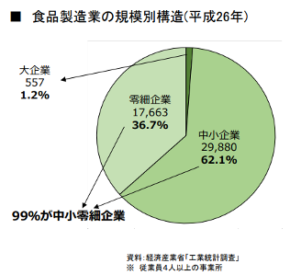

99%の企業や事業者が
法の主旨に合った適った行為を行わないと
法律設立の意味がない

ほとんどが中小零細企業
HACCPなど知らない、できない
がほとんど

次回は、HACCEPの考えを取り入れた
衛生管理を解説します。

 | 年 | 訪日外客数
1996 平成 8 年 3,837,113 | 1996 | 3,837,113
1997 平成 9 年 4,218,208 | 1997 | 4,218,208
1998 平成 10年 4,106,057 | 1998 | 4,106,057
1999 平成 11年 4,437,863 | 1999 | 4,437,863
2000 平成 12年 4,757,146 | 2000 | 4,757,146
2001 平成 13年 4,771,555 | 2001 | 4,771,555
2002 平成 14年 5,238,963 | 2002 | 5,238,963
2003 平成 15年 5,211,725 | 2003 | 5,211,725
2004 平成 16年 6,137,905 | 2004 | 6,137,905
2005 平成 17年 6,727,926 | 2005 | 6,727,926
2006 平成 18年 7,334,077 | 2006 | 7,334,077
2007 平成 19年 8,346,969 | 2007 | 8,346,969
2008 平成 20年 8,350,835 | 2008 | 8,350,835
2009 平成 21年 6,789,658 | 2009 | 6,789,658
2010 平成 22年 8,611,175 | 2010 | 8,611,175
2011 平成 23年 6,218,752 | 2011 | 6,218,752
2012 平成 24年 8,358,105 | 2012 | 8,358,105
2013 平成 25年 10,363,904 | 2013 | 10,363,904
2014 平成 26年 13,413,467 | 2014 | 13,413,467
2015 平成 27年 19,737,409 | 2015 | 19,737,409
2016 平成 28年 24,039,700 | 2016 | 24,039,700

 | 2020 | 40,000,000
 | 2030 | 60,000,000

45 国内感染症情報
2025年第45週（11月3日〜11月9日） |  | 対前週 インフルエンザ 32% 増加 新型コロナウイルス -16% 減少
1類感染症 | 報告なし
2類感染症 | 結核例 195例
指定感染症 新型コロナウイルス感染症 | 厚生労働省：国内の発生状況など https://www.mhlw.go.jp/stf/covid-19/kokunainohasseijoukyou.html#h2_1 厚生労働省：データからわかる－新型コロナウイルス感染症情報－ https：//covid19.mhlw.go.jp/
 | https://www.mhlw.go.jp/stf/covid-19/kokunainohasseijoukyou.html#h2_1
 | 厚生労働省：データからわかる－新型コロナウイルス感染症情報－
 | https：//covid19.mhlw.go.jp/
3類感染症 細菌性赤痢 | コレラ1例‌ 感染地域：フィリピン 細菌性赤痢1例‌ 菌種：S. sonnei（D群）＿感染地域：国内（都道府県不明）

腸管出血性大腸菌感染症 | 腸管出血性大腸菌感染症67例（有症者34例、うちHUS‌1例） ‌ ‌感染地域：国内51例、韓国3例、国内・国外不明13例 国内の感染地域：‌‌沖縄県17例、長野県7例、愛知県2例、兵庫県2例、広島県2例、北海道1例、宮城県1例、秋田県1例、群馬県1例、神奈川県1例、新潟県1例、岐阜県1例、大阪府1例、和歌山県1例、 山口県1例、福岡県1例、長崎県1例、熊本県1例、大分県1例、国内（都道府県不明）7例
 | 年齢群：‌‌1歳（ 1 例 ）、 4歳（ 2 例 ）、 9歳（ 1 例 ）、 10代（22例）、20代（13例）、 30代（13例）、40 代（ 6 例 ）、 50 代（ 4 例 ）、 60代（1例）、70代（4例） | 血清群・毒素型：‌‌O157‌VT1・VT2（27例）、O26‌VT1（8例）、O157‌VT2（5例）、O103‌VT1（4例）、O145 VT1（2例）、 O157‌VT1（2例）、O111‌VT1‌（1例）、O128‌VT2（1例）、O55‌VT1（1例）、O6‌VT2（1例）、O91‌VT1・VT2（1例）、‌その他・不明（14例） 累積報告数：3,854例（有症者2,230例、うちHUS‌52例．死亡3例）
4類感染症 | E型肝炎14例‌ 感染地域（感染源）：‌‌北海道2例（鹿肉1例、不明1例）、 三重県2例（不明2例）、大阪府1例（豚肉）、徳島県1例（不明）、 国内（都道府県不明）2例（不明2例）、 国内・国外不明6例（豚モツ1例、不明5例） A型肝炎1例‌ 感染地域：国内（都道府県不明） | レジオネラ症44例（肺炎型40例、ポンティアック熱型4例） ‌ 感染地域：‌東京都3例、静岡県3例、愛知県3例、北海道2例、山形県2例、神奈川県2例、大阪府2例、岡山県2例、 福岡県2例、青森県1例、秋田県1例、新潟県1例、富山県1例、石川県1例、福井県1例、長野県1例、京都府1例、愛媛県1例、 長崎県1例、大分県1例、宮崎県1例、鹿児島県1例、国内（都道府県不明）2例、国内・国外不明8例 ‌ ‌ 年齢群：‌20代（1例）、30代（1例）、40代（2例）、50代（7例）、60代（7例）、70代（9例）、80代（14例）、90代以上（3例）
5類感染症 | アメーバ赤痢4例（腸管アメーバ症4例） ‌ 感染地域：東京都2例、大阪府1例、マレーシア1例 感染経路：経口感染1例、その他・不明3例 ウイルス性肝炎3例‌ B型肝炎ウイルス2例＿感染経路：性的接触2例（異性間2例） 病原体不明1例＿感染経路：その他・不明
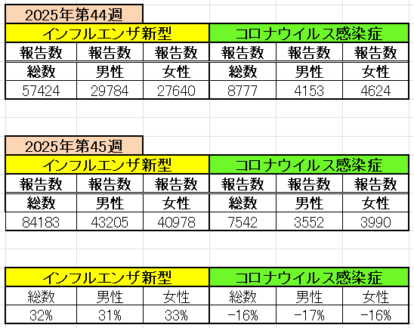
インフルエンザ と 新型コロナ

 |  | 注意

 |  | 対前週 インフルエンザ 32% 増加 新型コロナウイルス -16% 減少

46 感染症統計
届出感染症 第三類 |  |  |  |  |  |  |  |  |  |  |  |  |  | 届出感染症 第三類 細菌性赤痢菌
 |  |  |  |  |  |  |  |  |  |  |  |  |  | 全国 報告数推移 届出患者数（人）
 | 1月 | 2月 | 3月 | 4月 | 5月 | 6月 | 7月 | 8月 | 9月 | 10月 | 11月 | 12月 | 合計 |  | 1月 | 2月 | 3月 | 4月 | 5月 | 6月 | 7月 | 8月 | 9月 | 10月 | 11月 | 12月 | 合計
 | 687 | 531 | 579 | 739 | 1,458 | 2,651 | 4,176 | 4,514 | 3,578 | 2,965 | 1,450 | 943 | 24,271 |  | 31 | 24 | 51 | 21 | 33 | 22 | 27 | 46 | 27 | 57 | 32 | 50 | 421
 |  |  |  |  |  |  |  |  |  |  | 今週 |  |  |  |  |  |  |  |  |  |  |  |  |  | 今週
 |  |  |  |  |  |  |  |  |  |  | 81 |  |  |  |  |  |  |  |  |  |  |  |  |  | 0
2025年 | 142 | 95 | 86 | 111 | 217 | 308 | 838 | 716 | 645 | 641 | 148 |  | 3,947 | 2025年 | 2 | 4 | 6 | 4 | 8 | 0 | 5 | 7 | 5 | 8 | 1 |  | 50 | 0
2024年 | 103 | 102 | 114 | 122 | 257 | 308 | 519 | 708 | 541 | 533 | 277 | 158 | 3,742 | 2024年 | 4 | 4 | 4 | 8 | 1 | 2 | 6 | 21 | 12 | 8 | 0 | 4 | 74
2023年 | 84 | 62 | 99 | 112 | 224 | 526 | 521 | 768 | 454 | 390 | 416 | 154 | 3,810 | 2023年 | 1 | 1 | 4 | 2 | 2 | 7 | 7 | 3 | 1 | 7 | 7 | 5 | 47
2022年 | 81 | 39 | 72 | 89 | 258 | 416 | 554 | 568 | 578 | 337 | 169 | 168 | 3,329 | 2022年 | 0 | 5 | 4 | 1 | 1 | 1 | 1 | 1 | 0 | 0 | 0 | 2 | 16
2021年 | 81 | 48 | 71 | 128 | 171 | 350 | 569 | 553 | 458 | 306 | 221 | 229 | 3,185 | 2021年 | 1 | 2 | 1 | 0 | 0 | 0 | 1 | 1 | 0 | 1 | 0 | 0 | 7
2020年 | 112 | 85 | 60 | 97 | 95 | 305 | 544 | 449 | 475 | 505 | 219 | 98 | 3,044 | 2020年 | 16 | 1 | 19 | 3 | 13 | 1 | 2 | 2 | 0 | 24 | 4 | 2 | 87
2011年8月に外食チェーン店が原因とされた赤痢菌Shigella sonneiの広域集団感染事例が青森県、宮城県、山形県、福島県において発生した。本事例は、それとほぼ同時期に発生しておりその関連性が強く疑われた事例である。
2025年 第46週（11/10～11/16） |  |  |  |  |  |  |  |  |  |  |  |  |  | 2025年 第46週（11/10～11/16）

腸管出血性大腸菌 |  |  | 例年並み |  |  |  |  |  |  |  |  |  |  |  | 赤痢 | 例年並み
Ｈ２９／８月は非常に多かった

腸管出血性大腸菌
 | 2025年 | 2024年 | 2023年 | 2022年 | 2021年 | 2020年
 | 142 | 103 | 84 | 81 | 81 | 112
 | 95 | 102 | 62 | 39 | 48 | 85
 | 86 | 114 | 99 | 72 | 71 | 60
 | 111 | 122 | 112 | 89 | 128 | 97
 | 217 | 257 | 224 | 258 | 171 | 95
 | 308 | 308 | 526 | 416 | 350 | 305
 | 838 | 519 | 521 | 554 | 569 | 544
 | 716 | 708 | 768 | 568 | 553 | 449
 | 645 | 541 | 454 | 578 | 458 | 475
 | 641 | 533 | 390 | 337 | 306 | 505
 | 148 | 277 | 416 | 169 | 221 | 219
 |  | 158 | 154 | 168 | 229 | 98
細菌性赤痢菌
 | 2025年 | 2024年 | 2023年 | 2022年 | 2021年 | 2020年
 | 2 | 4 | 1 | 0 | 1 | 16
 | 4 | 4 | 1 | 5 | 2 | 1
 | 6 | 4 | 4 | 4 | 1 | 19
 | 4 | 8 | 2 | 1 | 0 | 3
 | 8 | 1 | 2 | 1 | 0 | 13
 | 0 | 2 | 7 | 1 | 0 | 1
 | 5 | 6 | 7 | 1 | 1 | 2
 | 7 | 21 | 3 | 1 | 1 | 2
 | 5 | 12 | 1 | 0 | 0 | 0
 | 8 | 8 | 7 | 0 | 1 | 24
 | 1 | 0 | 7 | 0 | 0 | 4
 |  | 4 | 5 | 2 | 0 | 2

※2023年 第11週（3/13～3/19） 現在

 |  |  |  |  |  |  |  |  |  |  |  |  |  |  | 腸管系感染症は新型コロナウイルス予防の手洗い、手指消毒で
 |  |  |  |  |  |  |  |  |  |  |  |  |  |  | 圧倒的に感染防御できている

